상품제안서
트렌잇 싱글 모니터암 JMB-C013 | 상품코드: F25280

 |  |  |  |  |  |  | 02-412-0044 | www.easy1.co.kr
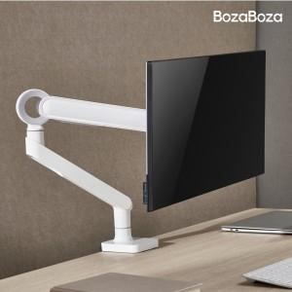

【상세/제작정보】 | 인쇄 및 포장은 별도 문의 부탁드립니다. 배송비는 별도 입니다. 1박스 6개

【인쇄/포장옵션】 | / 시판박스

【공급단가】 | 수량 | 20~ | 50~ | 100~ | 300~ | 500~
*VAT별도 | 화이트 | 56,120원 | 55,220원 | 53,880원 | 52,530원 | 51,630원
 | 블랙 | 56,120원 | 55,220원 | 53,880원 | 52,530원 | 51,630원

【상품 URL】 | https://easy1.co.kr:443/src/goods_detail.php?gdno=25280

